Для перфорированного крепежа
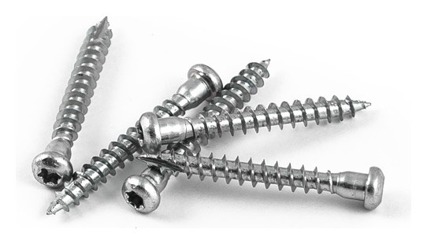
 |  |  |  |  | г.Санкт-Петербург, ул.Руставели, 66 +7 (812) 925-99-13; +7 (911) 990-50-01 Заказы: sewmetiz@yandex.ru Сайт: sewmetiz.ru/
No. | Описание товара |  |  |  | Упаковка |  | Розничная Цена
 | Размер | Наименование | Тorx | Покрытие | Количество штук в упаковке |  | Цена за 1 штуку | Цена за упаковку
 | Саморезы для перфорированного крепежа
1 | 5х40 Саморез для перфорированного крепежа |  | ТХ20 | ZP Cr3 | 500 | шт. | 3.00 | 1,500.00
2 | 5х50 Саморез для перфорированного крепежа |  | ТХ20 | ZP Cr3 | 500 | шт. | 3.20 | 1,600.00

